SOFT CAP 구형 꼭지
꼭지 TYPE

No. | 규격 | 치 수 |  |  | 수 량 |  | 제품 사진
 |  | W(내경) | L | T | PACK | BOX
1 | 4 | Ø4 | 10 | 0.8~1.0 | 5,000 | - | 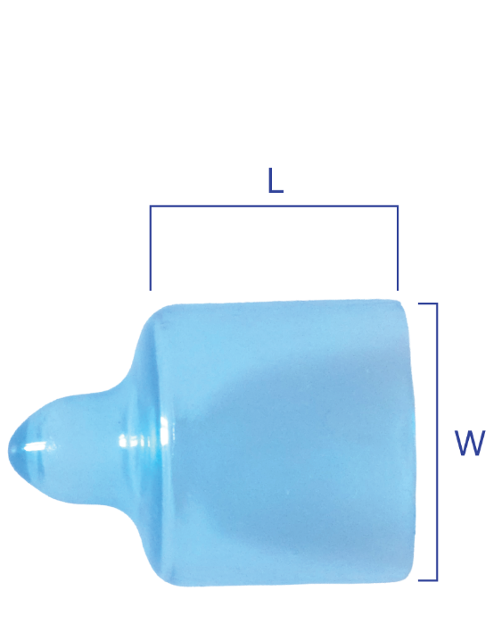
2 | 6 | Ø6 | 10 |  | 5,000 | -
3 | 8 | Ø8 | 10 |  | 5,000 | -
4 | 10 | Ø10 | 10 |  | 3,000 | -
5 | 11 | Ø11 | 15 |  | 2,500 | -
6 | 12 | Ø12 | 15 |  | 2,000 | 24,000
7 | 13 | Ø13 | 15 |  | 2,000 | 24,000
8 | 14 | Ø14 | 15 |  | 2,000 | 24,000
9 | 15 | Ø15 | 15 |  | 1,500 | 18,000
10 | 16 | Ø16 | 15 |  | 1,000 | 12,000
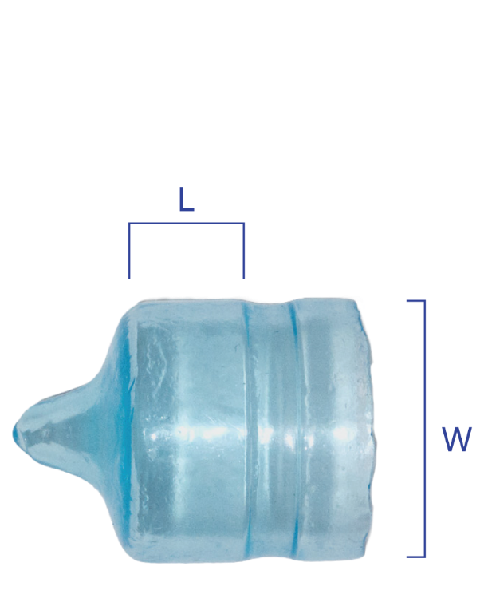
11 | 17 | Ø17 | 15 |  | 1,000 | 12,000
12 | 18 | Ø18 | 15 |  | 2,500 | 10,000
13 | 19 | Ø19 | 15 |  | 2,500 | 10,000
14 | 21 | Ø21 | 20 |  | 2,000 | 8,000
15 | 23 | Ø23 | 20 |  | 1,500 | 6,000
16 | 24 | Ø24 | 20 |  | 1,500 | 6,000
17 | 27 | Ø27 | 25 |  | 1,000 | 4,000
18 | 29 | Ø29 | 25 |  | 1,000 | 4,000
19 | 32 | Ø32 | 25 |  | 800 | 3,200
20 | 33 | Ø33 | 25 |  | 800 | 3,200
21 | 36 | Ø36 | 30 |  | 600 | 2,400
22 | 38 | Ø38 | 30 |  | 600 | 2,400
23 | 40 | Ø40 | 30 |  | 500 | 2,000
24 | 43 | Ø43 | 30 |  | 500 | 2,000
25 | 48 | Ø48 | 30 |  | 300 | 1,200
26 | 50 | Ø50 | 30 |  | 300 | 1,200
27 | 54 | Ø54 | 30 |  | 250 | 1,000
28 | 57 | Ø57 | 30 |  | 250 | 1,000
29 | 60 | Ø60 | 30 |  | 200 | 800
※ 제품의 길이는 고객의 요구에 맞춰 조절할 수 있습니다

